SUPCO2
~UC_Sets: R_S: AllRegions
~UC_Sets: T_S:

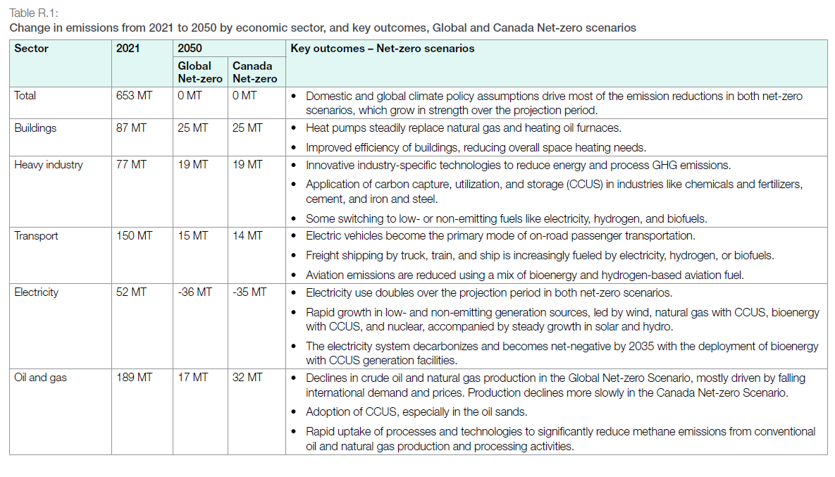
 |  |  |  |  |  |  |  | ~UC_T:UC_RHST
UC_N | Pset_Set | Pset_PN | Pset_CI | Pset_CO | Cset_CN | Attribute | Year | LimType | UC_SUPNET | AllRegions |  | OIL GAS | WASTE
AU_SUPCO2_BND |  |  |  |  | SUPCO2N |  | 2020 | UP | 1 | 236136.15615 | 236.13615615 | 189.1523515 | 46.98380465
 |  |  |  |  | SUPCO2N |  | 2021 | UP | 1 | 237357.20812 | 237.35720812 | 191.4234074 | 45.93380072
 |  |  |  |  | SUPCO2N |  | 2022 | UP | 1 | 233804.42163 | 233.80442163 | 188.9128906 | 44.89153103
 |  |  |  |  | SUPCO2N |  | 2023 | UP | 1 | 227490.40975 | 227.49040975 | 183.3913564 | 44.09905335
 |  |  |  |  | SUPCO2N |  | 2024 | UP | 1 | 219675.7975 | 219.6757975 | 177.271171 | 42.4046265
 |  |  |  |  | SUPCO2N |  | 2025 | UP | 1 | 214042.30686 | 214.04230686 | 172.6087422 | 41.43356466
 |  |  |  |  | SUPCO2N |  | 2026 | UP | 1 | 206229.61585 | 206.22961585 | 165.7685096 | 40.46110625
 |  |  |  |  | SUPCO2N |  | 2027 | UP | 1 | 196343.13023 | 196.34313023 | 157.1440222 | 39.19910803
 |  |  |  |  | SUPCO2N |  | 2028 | UP | 1 | 184808.39083 | 184.80839083 | 146.8629556 | 37.94543523
 |  |  |  |  | SUPCO2N |  | 2029 | UP | 1 | 171449.1581 | 171.4491581 | 134.8391153 | 36.6100428
 |  |  |  |  | SUPCO2N |  | 2030 | UP | 1 | 159836.06221 | 159.83606221 | 123.7230884 | 36.11297381
 |  |  |  |  | SUPCO2N |  | 2031 | UP | 1 | 148792.07023 | 148.79207023 | 113.1427199 | 35.64935033
 |  |  |  |  | SUPCO2N |  | 2032 | UP | 1 | 137743.19242 | 137.74319242 | 102.5974759 | 35.14571652
 |  |  |  |  | SUPCO2N |  | 2033 | UP | 1 | 127097.8295 | 127.0978295 | 92.49518478 | 34.60264472
 |  |  |  |  | SUPCO2N |  | 2034 | UP | 1 | 117757.01381 | 117.75701381 | 83.63703044 | 34.11998337
 |  |  |  |  | SUPCO2N |  | 2035 | UP | 1 | 108264.43873 | 108.26443873 | 74.63349683 | 33.6309419
 |  |  |  |  | SUPCO2N |  | 2036 | UP | 1 | 98607.86843 | 98.60786843 | 65.50766735 | 33.10020108
 |  |  |  |  | SUPCO2N |  | 2037 | UP | 1 | 91388.1878 | 91.3881878 | 58.87306954 | 32.51511826
 |  |  |  |  | SUPCO2N |  | 2038 | UP | 1 | 87517.63976 | 87.51763976 | 55.53666573 | 31.98097403
 |  |  |  |  | SUPCO2N |  | 2039 | UP | 1 | 83461.68761 | 83.46168761 | 52.02803603 | 31.43365158
 |  |  |  |  | SUPCO2N |  | 2040 | UP | 1 | 78562.74417 | 78.56274417 | 47.81056568 | 30.75217849
 |  |  |  |  | SUPCO2N |  | 2041 | UP | 1 | 75468.59743 | 75.46859743 | 45.29177179 | 30.17682564
 |  |  |  |  | SUPCO2N |  | 2042 | UP | 1 | 72959.12393 | 72.95912393 | 43.35530839 | 29.60381554
 |  |  |  |  | SUPCO2N |  | 2043 | UP | 1 | 70417.16576 | 70.41716576 | 41.33981175 | 29.07735401
 |  |  |  |  | SUPCO2N |  | 2044 | UP | 1 | 68044.92817 | 68.04492817 | 39.4803992 | 28.56452897
 |  |  |  |  | SUPCO2N |  | 2045 | UP | 1 | 65894.23484 | 65.89423484 | 37.83372709 | 28.06050775
 |  |  |  |  | SUPCO2N |  | 2046 | UP | 1 | 63875.74831 | 63.87574831 | 36.28121566 | 27.59453265
 |  |  |  |  | SUPCO2N |  | 2047 | UP | 1 | 61896.4661 | 61.8964661 | 34.74463757 | 27.15182853
 |  |  |  |  | SUPCO2N |  | 2048 | UP | 1 | 60015.76619 | 60.01576619 | 33.28264818 | 26.73311801
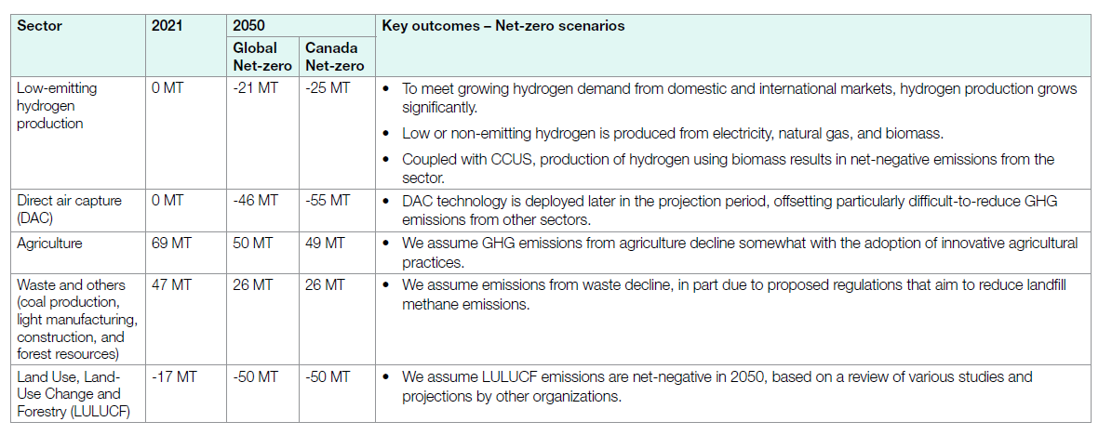
 |  |  |  |  | SUPCO2N |  | 2049 | UP | 1 | 58219.43294 | 58.21943294 | 31.86210077 | 26.35733217
 |  |  |  |  | SUPCO2N |  | 2050 | UP | 1 | 229411.284 | 229.411284 | 183.35403 | 46.057254

